解説について
”XXX_答え.html”についての解説を記載しました。
追加した解説文は赤文字で表示してあります。
解説文が邪魔なときは左にある「マイナスボタン」を押すことで折りたたむことが出来ます。

シート「機能」にはソースに出てきたJavaScriptの機能についての説明を記載してあります。
リンクを押下することで、シート「機能」にジャンプします。

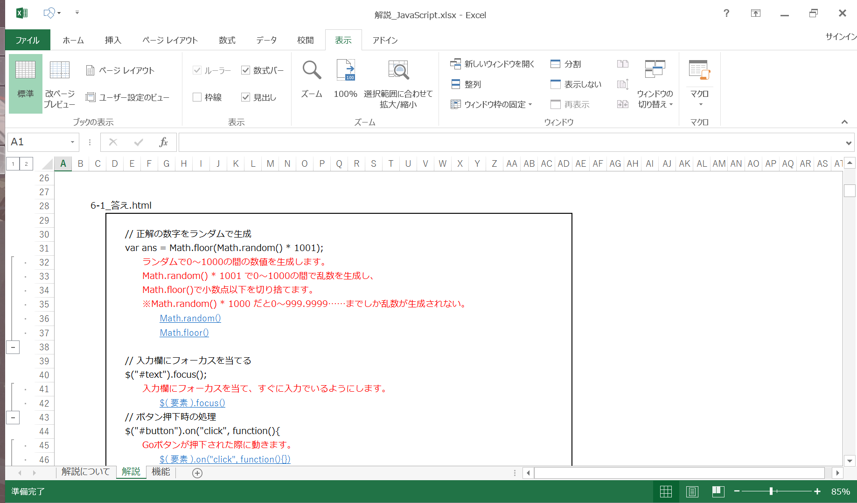

マイナスボタン

リンク

解説
練習問題の解説を記載します。

6-1 | 数字当てゲーム

 | 画面


履歴
id = "history"

ステータス
id = "status"

入力欄
id = "text"
Goボタン
id = "button"

 | 6-1_答え.html

 |  | // 正解の数字をランダムで生成
 |  | var ans = Math.floor(Math.random() * 1001);

 |  | // 入力欄にフォーカスを当てる
 |  | $("#text").focus();
 |  | // ボタン押下時の処理
 |  | $("#button").on("click", function(){
 |  |  | var curVal = $("#text").val();
 |  |  | if (curVal != ""){
 |  |  |  | if (!isNaN(curVal)){
 |  |  |  |  | // 数字が入力されている場合
 |  |  |  |  | var val = Number(curVal);
 |  |  |  |  | if (ans > val){
 |  |  |  |  |  | // 入力された値が正解より小さい場合
 |  |  |  |  |  | $("#history").append("<div>" + val + " 小さいです。</div>");
 |  |  |  |  | }
 |  |  |  |  | else if (ans < val){
 |  |  |  |  |  | // 入力された値が正解より大きい場合
 |  |  |  |  |  | $("#history").append("<div>" + val + " 大きいです。</div>");
 |  |  |  |  | }
 |  |  |  |  | else{
 |  |  |  |  |  | // 入力された値が正解の場合
 |  |  |  |  |  | $("#history").append("<div>" + val + " 正解です！</div>");
 |  |  |  |  | }
 |  |  |  |  | $("#status").text("数字を入力してください。");
 |  |  |  |  | $("#status").css("color", "black");
 |  |  |  | }
 |  |  |  | else{
 |  |  |  |  | // 数字以外が入力された場合
 |  |  |  |  | $("#status").text("数字以外が入力されました。数字を入力してください。");
 |  |  |  |  | $("#status").css("color", "red");
 |  |  |  | }
 |  |  | }
 |  |  | else{
 |  |  |  | // 何も入力されていない場合
 |  |  |  | $("#status").text("入力してください。");
 |  |  |  | $("#status").css("color", "red");
 |  |  | }
 |  |  | // 入力欄をクリア
 |  |  | $("#text").val("");
 |  |  | // 入力欄にフォーカスを当てる
 |  |  | $("#text").focus();
 |  | });

6-2 | 電卓

 | 画面
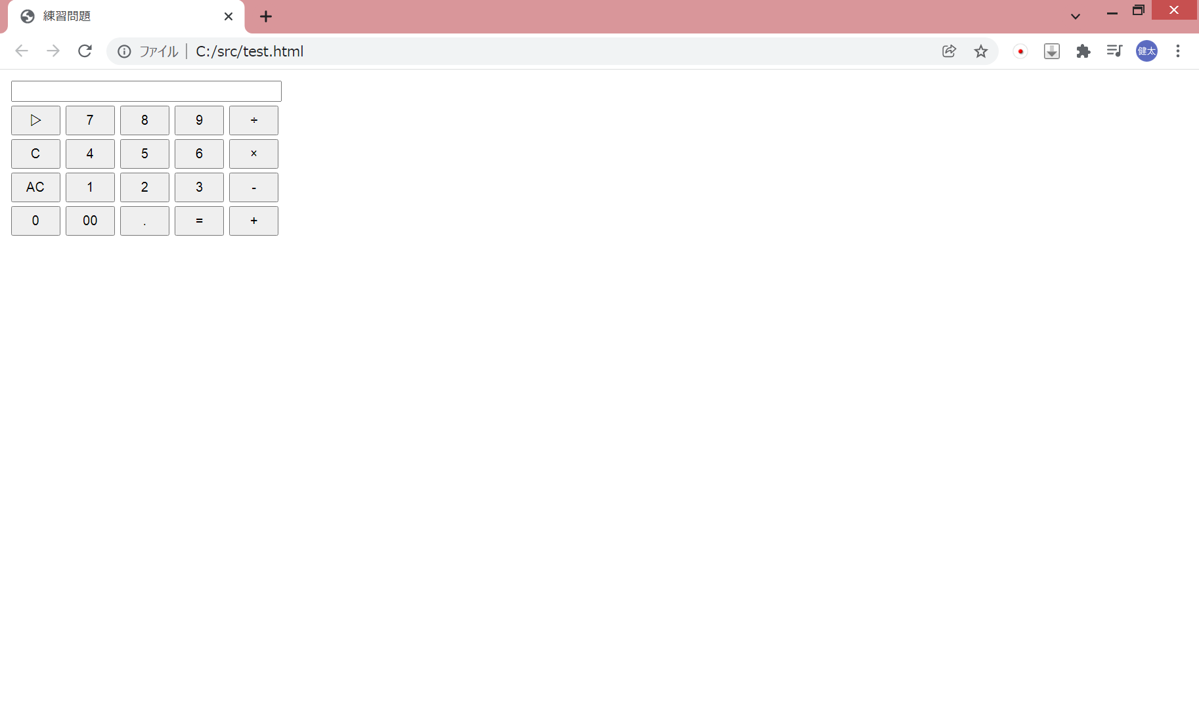
ディスプレイ
戻るボタン
割り算ボタン

クリアボタン
掛け算ボタン
オールクリアボタン
引き算ボタン
計算モードボタン

足し算ボタン

小数点ボタン
計算ボタン

 | 6-2_答え.html
 |  | // 計算モードを保持 ("0":無し, "1":足し算, "2":引き算, "3":掛け算, "4":割り算)
 |  | var mode = "0";
 |  | // 値を保持
 |  | var value = 0;
 |  | // クリアフラグ
 |  | var clearFlg = false;

 |  | // 初期表示
 |  | $("#display").val("0");

 |  | // 0ボタン押下時の処理
 |  | $("#button_0").on("click", function(){
 |  |  | valueDisplay("0");
 |  | });

 |  | // 00ボタン押下時の処理
 |  | $("#button_00").on("click", function(){
 |  |  | valueDisplay("00");
 |  | });

 |  | // 小数点ボタン押下時の処理
 |  | $("#button_dot").on("click", function(){
 |  |  | valueDisplay(".");
 |  | });

 |  | // 1ボタン押下時の処理
 |  | $("#button_1").on("click", function(){
 |  |  | valueDisplay("1");
 |  | });

 |  | // 2ボタン押下時の処理
 |  | $("#button_2").on("click", function(){
 |  |  | valueDisplay("2");
 |  | });

 |  | // 3ボタン押下時の処理
 |  | $("#button_3").on("click", function(){
 |  |  | valueDisplay("3");
 |  | });
 |  |  |  |  |  |  | 数字のボタン押下時に関数valueDisplay()を呼びます。
 |  | // 4ボタン押下時の処理 |  |  |  |  |  | $( 要素 ).on("click", function(){})
 |  | $("#button_4").on("click", function(){
 |  |  | valueDisplay("4");
 |  | });

 |  | // 5ボタン押下時の処理
 |  | $("#button_5").on("click", function(){
 |  |  | valueDisplay("5");
 |  | });

 |  | // 6ボタン押下時の処理
 |  | $("#button_6").on("click", function(){
 |  |  | valueDisplay("6");
 |  | });

 |  | // 7ボタン押下時の処理
 |  | $("#button_7").on("click", function(){
 |  |  | valueDisplay("7");
 |  | });

 |  | // 8ボタン押下時の処理
 |  | $("#button_8").on("click", function(){
 |  |  | valueDisplay("8");
 |  | });

 |  | // 9ボタン押下時の処理
 |  | $("#button_9").on("click", function(){
 |  |  | valueDisplay("9");
 |  | });

 |  | // 足し算ボタン押下時の処理
 |  | $("#button_addition").on("click", function(){
 |  |  | calculation();
 |  |  | mode = "1";
 |  |  | clearFlg = true;
 |  | });

 |  | // 引き算ボタン押下時の処理
 |  | $("#button_subtraction").on("click", function(){
 |  |  | calculation();
 |  |  | mode = "2";
 |  |  | clearFlg = true;
 |  | });

 |  | // 掛け算ボタン押下時の処理
 |  | $("#button_multiplication").on("click", function(){
 |  |  | calculation();
 |  |  | mode = "3";
 |  |  | clearFlg = true;
 |  | });

 |  | // 割り算ボタン押下時の処理
 |  | $("#button_division").on("click", function(){
 |  |  | calculation();
 |  |  | mode = "4";
 |  |  | clearFlg = true;
 |  | });

 |  | // 計算ボタン押下時の処理
 |  | $("#button_calculation").on("click", function(){
 |  |  | calculation();
 |  |  | clearFlg = true;
 |  | });

 |  | // 戻るボタン押下時の処理
 |  | $("#button_back").on("click", function(){
 |  |  | // 表示されている値を取得
 |  |  | var curVal = $("#display").val();
 |  |  | // 取得した値の文字数を取得
 |  |  | var len = curVal.length;
 |  |  | if (len > 1){
 |  |  |  | // 文字数が1より大きい場合、末尾の文字を削除する
 |  |  |  | curVal = curVal.slice(0, len-1);
 |  |  |  | // 画面に値を表示
 |  |  |  | $("#display").val(curVal);
 |  |  | }
 |  |  | else{
 |  |  |  | // 表示されている値が1文字の場合
 |  |  |  | $("#display").val("0");
 |  |  | }
 |  | });

 |  | // クリアボタン押下時の処理
 |  | $("#button_c").on("click", function(){
 |  |  | $("#display").val("0");
 |  | });

 |  | // オールクリアボタン押下時の処理
 |  | $("#button_ac").on("click", function(){
 |  |  | $("#display").val("0");
 |  |  | // 保持している値をリセット
 |  |  | value = 0;
 |  |  | mode = "0";
 |  | });

 |  | // 画面表示
 |  | function valueDisplay(str){
 |  |  | if (clearFlg){
 |  |  |  | $("#display").val("0");
 |  |  |  | clearFlg = false;
 |  |  | }

 |  |  | var curVal = $("#display").val();
 |  |  | if (curVal != "0"){
 |  |  |  | // 表示されている値が"0"以外の場合
 |  |  |  | if (str != "." || curVal.indexOf(".") == -1){
 |  |  |  |  | // 入力された値が"."の場合、既に"."が入力されている場合は何もしない
 |  |  |  |  | $("#display").val(curVal + str);
 |  |  |  | }
 |  |  | }
 |  |  | else {
 |  |  |  | // 表示されている値が"0"の場合
 |  |  |  | if (str != "0" && str != "00"){
 |  |  |  |  | // 入力された値が"0" または "00"以外の場合
 |  |  |  |  | if (str == "."){
 |  |  |  |  |  | // 入力された値が"."の場合
 |  |  |  |  |  | $("#display").val(curVal + str);
 |  |  |  |  | }
 |  |  |  |  | else{
 |  |  |  |  |  | // 入力された値が"."以外の場合
 |  |  |  |  |  | $("#display").val(str);
 |  |  |  |  | }
 |  |  |  | }
 |  |  | }
 |  | }

 |  | // 計算処理
 |  | function calculation(){
 |  |  | switch (mode){
 |  |  |  | case "0":
 |  |  |  |  | value = Number($("#display").val());
 |  |  |  |  | break;
 |  |  |  | case "1":
 |  |  |  |  | value += Number($("#display").val());
 |  |  |  |  | break;
 |  |  |  | case "2":
 |  |  |  |  | value -= Number($("#display").val());
 |  |  |  |  | break;
 |  |  |  | case "3":
 |  |  |  |  | value *= Number($("#display").val());
 |  |  |  |  | break;
 |  |  |  | case "4":
 |  |  |  |  | value /= Number($("#display").val());
 |  |  |  |  | break;
 |  |  |  | default :
 |  |  |  |  | alert("エラーが発生しました。");
 |  |  | }
 |  |  | mode = "0";
 |  |  | // 計算結果を表示
 |  |  | $("#display").val(value);
 |  | }

